Menu
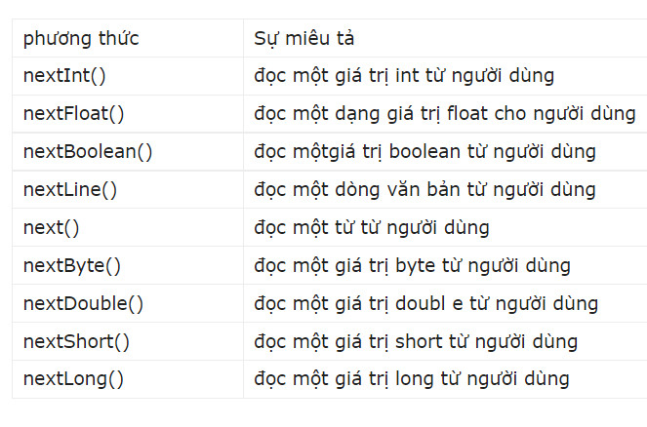
Week | Topic study
1 | 1. Introduction to Java
 | 2. Vòng lặp trong Java
 | 3. Mảng và phương thức trong Java
 | 4. Lớp và đối tượng trong Java
 | 5. Access modifier, static method, static property
2 | 6. Kế thừa
 | 7. Abstract Class & Interface
 | 8. Cleancode & Refactoring
 | 10. DSA: Danh sách
 | 11. DSA: Stack, Queue
3 | 12. Java Collection Framework
 | 13. Thuật toán tìm kiếm
 | 14. Thuật toán sắp xếp
 | 15. Xử lí ngoại lệ & Debug
 | 16. IO: Text File
4 | 17. IO: Binary File & Serialization
 | 19. String & Regex
 | 20. OOAD & SOLID
 | 21. Design Patterns
 | 22. Structural Design Pattern
5 | 23. Behavioral Design Pattern

1. Introduction to Java
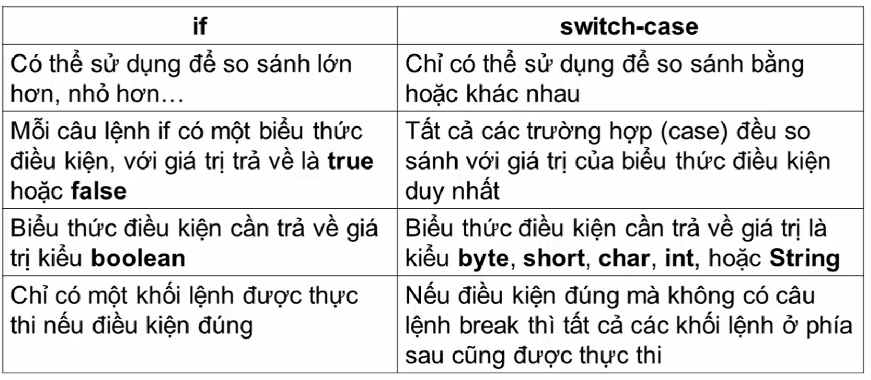
 | 1. Introduction to Java

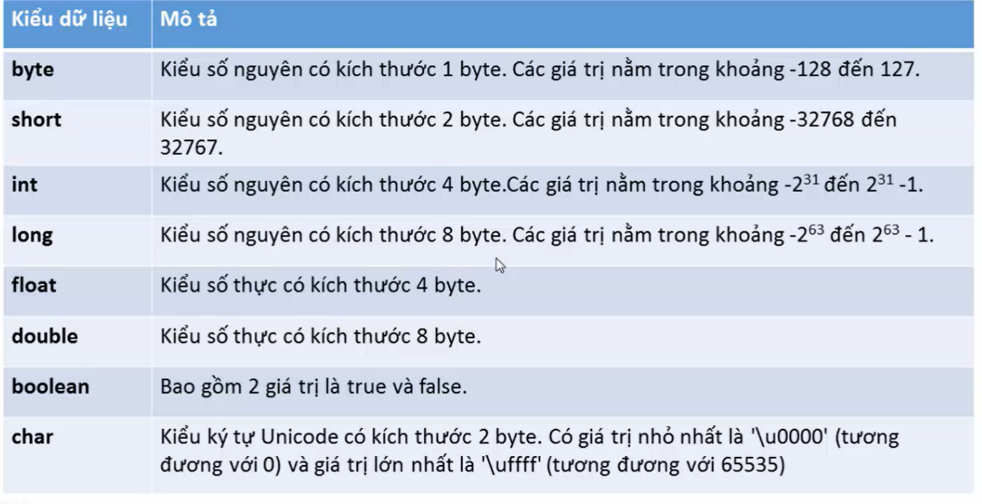
Ý chính | Nội dung
1. Java là gì? | Slogan: Write once, run everywhere
 | Là ngôn ngữ lập trình hướng đối tượng OOP
2. JDK, JRE, JVM | JDK (Java development kit) là tool hỗ trợ lập trình viên phát triển ứng dụng
 | Java (Javac.exe, java.exe, …)
 | JRE (Java runtime environment) là môi trường thực thi ứng dụng Java
 | JVM (Java virtual machine) thực thi mã Java bytecode (.class) ra ngôn ngữ máy
3. Biên dịch/Thông dịch | - Biên dịch: Dịch ra toàn bộ file 1 lần, sau đó sử dụng kết quả biên dịch mà
 | không cần dịch lại
 | - Thông dịch: dịch từng dòng lệnh
 | - Từ file.java và biên dịch thành file.class
 | - Từ file.class được JVM thông dịch ra ngôn ngữ̃ máy
4. Kiểu dữ liệu và khai báo biến, hằng | Lưu ý:
 | + Muốn truy xuất biến nằm ngoài phương thức main => thêm static vào khi
 | khai báo biến: static byte a;
 | + Tên hằng luôn viết hoa (NAME)
 | + Nếu tạo biến trong phương thức thì phải gán giá trị cho biến
 | - Kiểu nguyên thủy có 8 loại
 | - Kiểu tham chiếu (kiểu đối tượng): String, Object, Array
 | - Mỗi kiểu dữ liệu đều có giá trị mặc định
5. Toán tử | Toán tử "=="
 | - Đối với kiểu nguyên thủy => so sánh về mặt ngữ nghĩa
 | - Đối với kiểu đối tượng => So sánh về mặt vùng nhớ dữ liệu

4. Lớp và đối tượng trong Java
 | 4. Lớp và đối tượng trong Java

Ý chính | Nội dung
1. OOP là gì So sánh class và object | OOP (Object Orriented Programing) là lỹ thuật lập trình, có nhiệm vụ ánh xạ các đối tượng
 | có trong thực tế vào trong ngôn ngữ lập trình

2. Constructor và đặc điểm | Constructor là phương thức dùng để khởi tạo đối tượng
 | - Tên constructor phải trùng với tên class
 | - Không có kiểu trả về
 | - Trong 1 class có thể có nhiều constructor
 | - Mặc định nếu không khai báo constructor thì Java sẽ cung cấp một constructor mặc định
 | không tham số - body rỗng
 | - Có thể gọi constructor khác thông qua từ khóa this(…) và this (…) phải được gọi đầu tiên
 | trong nội dung của phương thức khởi tạo
3. So sánh constructor và method

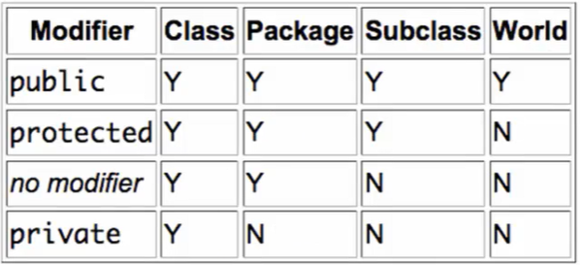
4. Access modifier | - Tính bao đóng (encapsulation): là kỹ thuật ẩn dấu thông tin của đối tượng, chỉ hiển thị
 | thông tin cần thiết của đối tượng
 | - Mục đích:
 | + Bảo vệ trạng thái bên trong của đối tượng (không cho phép người dùng thay đổi trực tiếp
 | giá trị thuộc tính của đối tượng)
 | + Giảm độ phức tạp khi phát triển phần mềm
 | - Để đạt được tính bao đóng phải thông qua:
 | + Access modifider
 | + Getter/Setter
 | - Phạm vi truy cập:
 | + private: trong class
 | + default: trong class / package
 | + protected: trong class/package hoặc nếu ngoài class => thêm extend (kế thừa)
 | + public: toàn bộ project có thể truy cập được

6. Kế thừa
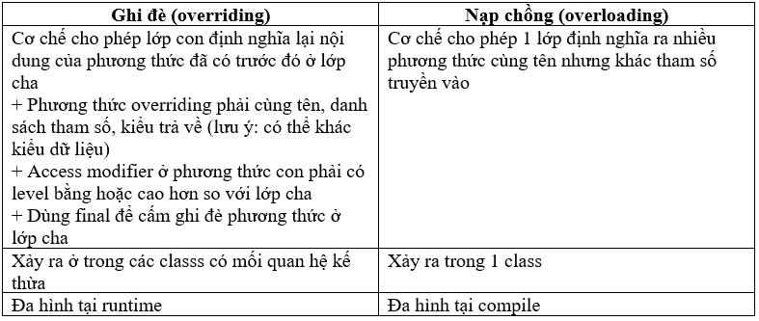
 | 6. Kế thừa

Ý chính | Nội dung
1. Tính kế thừa là gì? Đặc điểm kế thừa trong Java | - Tính kế thừa là cơ chế cho phép 1 lớp con sử dụng lại các đặc điểm và hành vi đã được định
 | nghĩa trước đó ở lớp cha
 | - Mục đích: tái sử dụng mã nguồn
 | - Lớp con chỉ được phép kế thừa các tài sản (thuộc tính, hành vi) public, default (con và cha
 | cùng package), protected
 | => Lớp con không truy cập tài sản private của lớp cha
 | - Java không hỗ trợ đa kế thừa
 | - Mối quan hệ giữa lớp cha và lớp con là is-a
2. Từ khóa super, final | - super: được sử dụng ở lớp con để gọi đến constructor, thuộc tính, phương thức ở lớp cha
 | - Dùng final cho classs để tạo lớp vô sinh (lớp không thể tạo lớp con)
3. Lớp Object | - Là lớp gốc của tất cả các lớp trong Java
 | - toString() là 1 phương thức trả về 1 chuỗi buổi diễn thông tin của đối tượng
4. Tính đa hình (polymopism) | - Là khả năng một đối tượng có thể hiện hành vì theo nhiều cách khác nhau, phụ thuộc vào
 | ngữ cảnh

10. DSA Danh sách
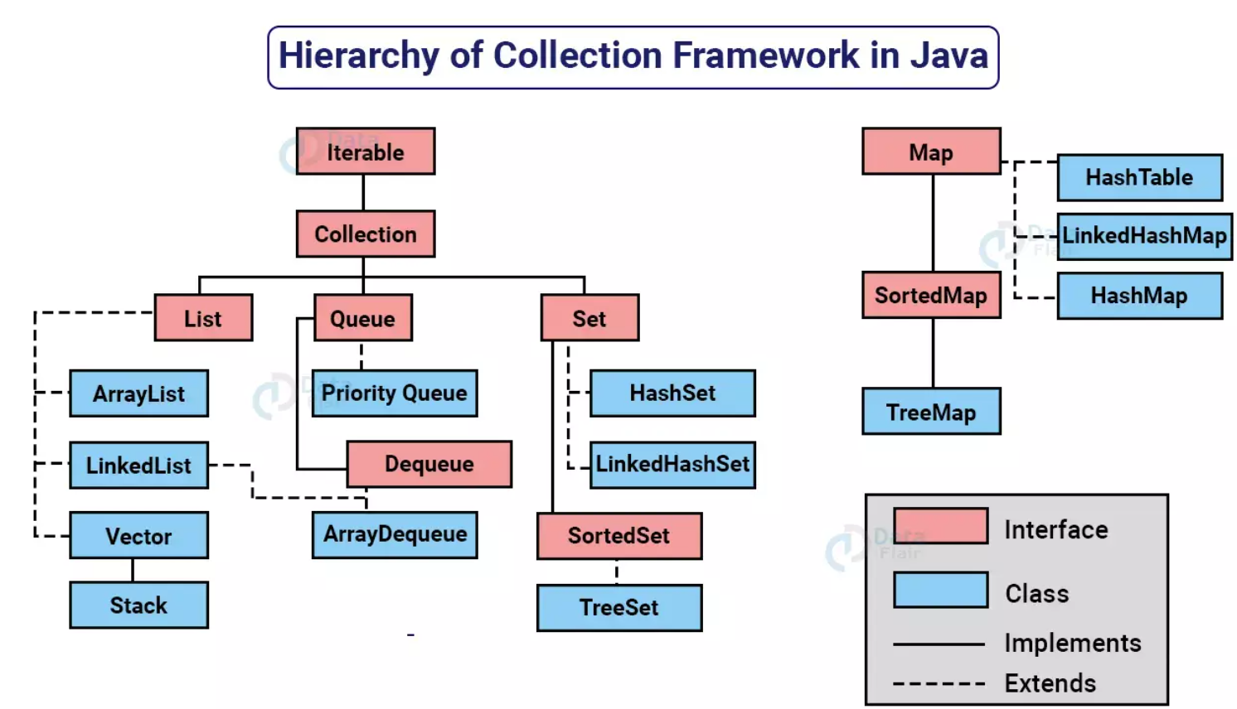
 | 10. DSA: Danh sách

Ý chính | Nội dung
1. Collection framework | - collection trong Java là 1 khuôn khổ, cung cấp 1 kiến trúc để lưu trữ và thao tác đến nhóm
 | các đối tượng
 | - Các hoạt động thực hiện trên một tập dữ liệu như: CRUD, tìm kiếm, sắp xếp, … có thể thực
 | hiện bởi Java collection framework
 | + List: là cấu trúc tuyết tính (theo thứ tự), trong đó các phần tử được sắp xếp theo 1 thứ tự xác
 | định và cho phép các phần tử trùng lặp nhau
 | + Set: mỗi phần tử chỉ được xuất hiện 1 lần và chưa được sắp xếp
 | + Queue: hàng được hoạt động dựa theo cơ chế vào trước ra trước (first in, first out)
 | + Stack: ngăn xếp hoạt động dựa theo cơ chế vào trước ra sau (first in, last out)
 | + Map: hoạt động theo cơ chế key-value
2. ArrayList

 | - Các phương thức cơ bản:
 | + add(): thêm cuối
 | + add(index, value): thêm value vào vị trí index
 | + get(index): lấy value theo index
 | + set(index, value) cập nhật theo index
 | + remove(): xóa value
 | + size(): trả về số lượng phần tử trong mảng
 | + indexOf(): trả về index tương ứng phần tử tìm kiếm
 | + …
3. LinkedList

12. Java Collection Framework
 | 12. Java Collection Framework
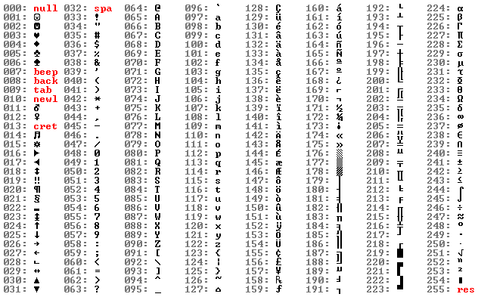
Ý chính | Nội dung
1. Map là gì? Đặc điểm | - Sử dụng để lưu trữ và truy xuất theo cặp key-value
 | - Mỗi cặp key-value được gọi là entry
 | - Mỗi key tương ứng với 1 value
 | - Map không cho phép 2 key trùng nhau (value có thể trùng nhau)
2. HashMap | - Giống với đặc điểm của Map
 | - Khác:
 | + Không đảm bảo thứ tự entry được truyền vào
 | + Cho phép 1 key là null (cho phép nhiều value là null)
3. LinkedHashMap | - Giống HashMap
 | - Khác: Duy trì các phần tử (entry) theo thứ tự chèn vào
4. TreeMap | - Giống với Map
 | - Khác:
 | + Không có key có giá trị null
 | + Duy trì các phần tử được thêm vào thứ tự key được sắp xếp (mặc định là xếp tăng dần)
 | Lưu ý: với key là Object do người dùng tự định nghĩa thì cần phải triển khai interface
 | comparable hoặc comparator

15. Xử lí ngoại lệ & Debug
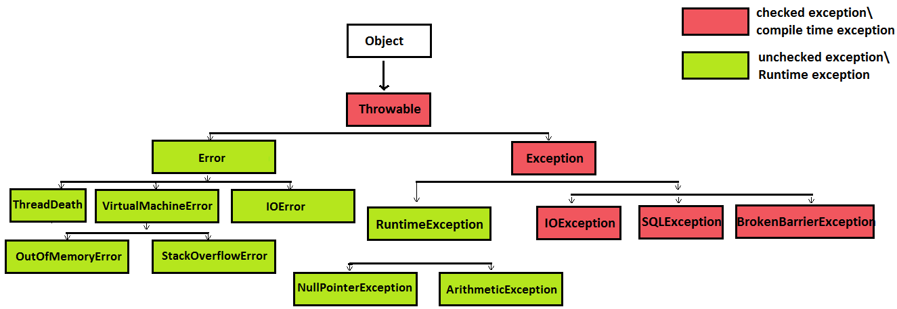
 | 15. Xử lí ngoại lệ & Debug

Ý chính | Nội dung | BTVN: Tìm hiểu throw/throws và cách tạo exception
1. Exception là gì | Ngoại lệ là 1 sự kiện bất thường xảy ra trong quá trình thực thi 1 quá trình Java. Nó phá vỡ flow
 | (luồng xử lý) bình thường của chương trình, thậm chí gấy chết chương trình
2. Phân loại exception | - Checked Exception: loại exception xảy ra trong lúc compile time, không thể bỏ qua trong lúc
 | compile, bắt buộc lập trình viên phải xử lý nó
 | + vd: IOExeption, FileNotFoundException, …
 | - Unchecked Exception: là exception xảy ra tại thời điểm thực thi của chương trình (runtime). Lỗi
 | không chắc chắn xảy ra, có thể bỏ qua trong quá trình compile, lập trình viên không bắt buộc xử lý
 | + vd: Những lớp con của Runtime Exception, NullPointerException, NumberFor̉matException, …
 | - Error: là những lỗi nghiêm trọng liên quan đến JVM của ứng dụng hệ thống, có thể gây chết
 | chương trình
3. Các cách xử lý ngoại lệ | - try-catch (finally): xử lý ngoại lệ tại đoạn mã bị lỗi
 | - throw/throws: ném ngoại lệ cho method/logic khác xử lý
 | - Lưu ý khi dùng try-catch:
 | + Khối try có thể không có khối catch hoặc có 1 hoặc nhiều khối catch
 | + Tại 1 thời điểm chỉ xảy ra 1 ngoại lệ và chỉ có 1 khối catch thực thi cho ngoại lệ đó
 | + Khối catch phải được sắp xếp từ cụ thể đến chung nhất (từ exception con đến exception cha)
 | + Khối finally luôn thực thi dù cho chương trình có xảy ra ngoại lệ hay không
Một số ngoại lệ | RuntimeException (unchecked exception)
 | - IllegalArgumentException: lỗi xảy ra khi truyền đối số không phù hợp cho phương thức
 | - NullPointerException: lỗi truy cập con trỏ rỗng
 | - ArrayIndexOutOfBoundsException: lỗi truy cập index của các phần tử không thuộc mảng
 | - ArithmeticException: lỗi chia cho số 0
 | IOException (checked exception)
 | - FileNotFoundException lỗi mở một file không tồn tại

